关系图
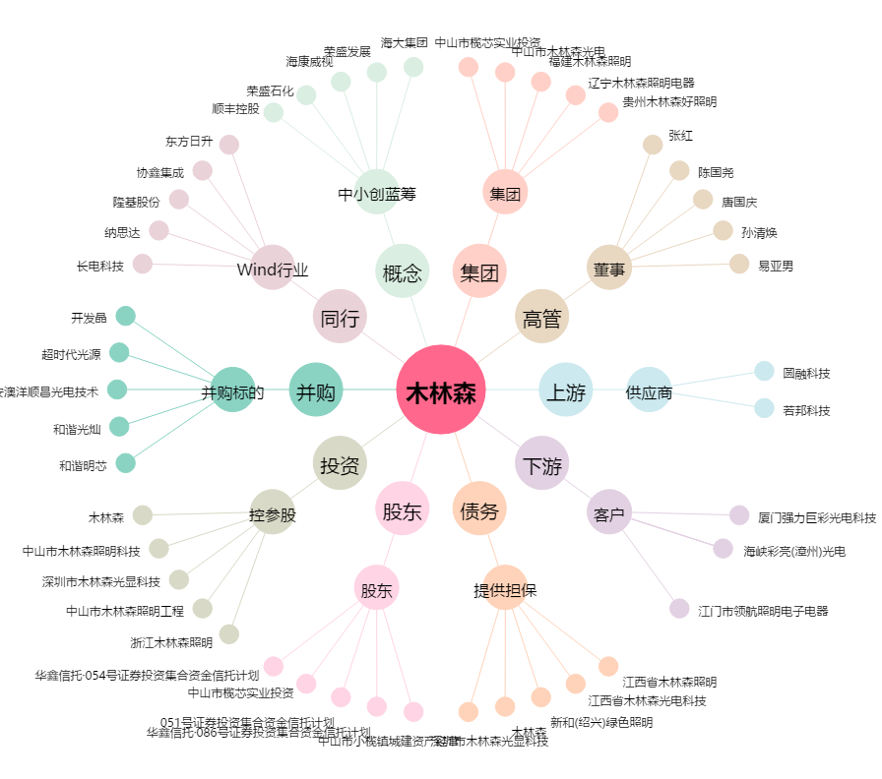
木林森[002745.SZ] - 关系概览图

